상품제안서
3단 UV 자동우산 | 상품코드: S36579

 |  |  |  |  |  |  | 02-713-8555 | www.synergygift.co.kr
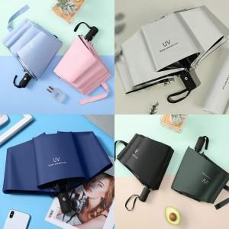

【상세/제작정보】

【인쇄/포장옵션】 | [손잡이] 실크, [원단] 원단1도인쇄 / OPP(비닐)

【공급단가】 | 수량 | 100~ | 300~ | 500~ | 1,000~ | 3,000~
*VAT별도 | 단가 | 5,460원 | 5,040원 | 4,680원 | 4,500원 | 4,310원

【상품 URL】 | https://www.synergygift.co.kr:443/src/goods_detail.php?gdno=36579

